Лист1
№ | Наименование | Кол-во | Цена, руб. | Изображение
1 | Аквадистиллятор электрический ДЭ-4 | 1 | 23,000.00 | 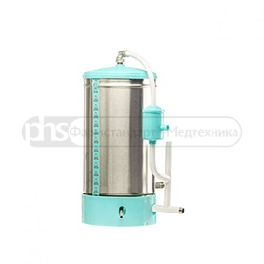
2 | Монитор реанимационный анестезиологический МИТАР-01-"Р-Д" комп.16. ЭКГ, ПГ, Т, ЧСС, SPO2, НИАД, ЧП, СО2+О2 | 1 | 178,100.00
3 | Негатоскоп общего назначения НР1-02 однокадровый (430х370) | 1 | 4,000.00 | 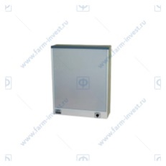
4 | Аппарат отсасывающий хирургический ОХ-10 | 1 | 9,100.00
5 | Отсасыватель Элема-Н АМ1 (ОХПУ-4-01) | 1 | 30,000.00 | 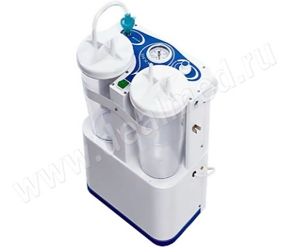
6 | Наконечник аспирационный к отсасывателю №10 | 2 | 770.00
7 | Наконечник аспирационный №12 | 2 | 770.00
8 | Наконечник аспирационный №8 | 2 | 770.00
9 | Наконечник аспирационный №9 | 2 | 770.00
10 | Аппарат для УВЧ-терапии УВЧ-30.03-"НАН-ЭМА" | 1 | 24,000.00
11 | Негатоскоп для просмотра рентгенограмм Dixion X-View 1510 | 1 | 12,600.00
12 | Негатоскоп общего назначения" Аrmed "1-кадровый флюоресцентный | 2 | 22,000.00
13 | Негатоскоп общего назначения" Аrmed "2-кадровый флюоресцентный | 6 | 135,800.00 | 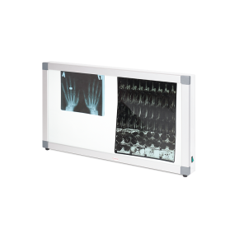
14 | Негатоскоп общего назнач. НОН-"МСК" двухкадровый МСК-5907-02 | 4 | 54,400.00

